行政事業レビューシート
 |  |  |  |  |  |  |  |  |  |  |  |  |  |  | 事業番号 |  |  |  | 2023 |  |  | - | 厚労 |  |  |  | - | 22 |  |  | - | 0784
 |  |  |  | 令和5年度行政事業レビューシート |  |  |  |  |  |  |  |  |  |  |  |  |  |  |  |  |  | （ | 厚生労働省 |  |  |  |  |  |  |  |  |  |  |  | ）
事業名 |  |  |  | 障害福祉分野のICT導入モデル事業 |  |  |  |  |  |  |  |  |  |  |  | 担当部局庁 |  |  |  | 社会・援護局障害保健福祉部 |  |  |  |  |  |  |  |  |  | 作成責任者
事業開始年度 |  |  |  | 令和元年度 |  |  |  |  |  | 事業終了 （予定）年度 |  |  | 終了予定なし |  |  | 担当課室 |  |  |  | 障害福祉課 |  |  |  |  |  |  |  |  |  | 伊藤 洋平
会計区分 |  |  |  | 一般会計
根拠法令 （具体的な 条項も記載） |  |  |  | - |  |  |  |  |  |  |  |  |  |  |  | 関係する 計画、通知等 |  |  |  | 令和４年度障害福祉分野のICT導入モデル事業の実施について（令和５年２月16日障発0216第１号厚生労働省社会・援護局障害保健福祉部長通知）
政策 |  |  |  | 必要な保健福祉サービスが的確に提供される体制を整備し、障害者の地域における生活を総合的に支援すること（施策大目標１） |  |  |  |  |  |  |  |  |  |  |  | 主要経費 |  |  |  | その他の事項経費
施策 |  |  |  | Ⅷ－１－１ 障害者の地域生活や就労を総合的に支援すること
政策体系・評価書URL |  |  |  | https://www.mhlw.go.jp/wp/seisaku/hyouka/dl/r05_jizenbunseki/58_VIII-1-1.pdf
事業の目的 （5行程度以内） |  |  |  | 障害福祉分野におけるICTの活用により、障害福祉現場における業務効率化及び職員の業務負担軽減を推進しながら安全・安心な障害福祉サービスを提供することができるように、障害福祉サービス事業者等におけるICT導入に係るモデル事業を実施する。
現状・課題 （5行程度以内） |  |  |  | 成長戦略フォローアップ（令和３年６月18日閣議決定）では、「障害福祉分野における介護ロボットやICTの導入についても、介護分野での状況を踏まえて取組を進める。」とされており、また、令和４年６月13日に取りまとめられた「社会保障審議会障害者部会報告書」では、障害福祉現場の業務効率化及び職員の業務負担軽減を更に推進していく必要があることから、ICT活用やロボット導入の推進の方策について具体的に検討していくとされている。
事業概要 （5行程度以内） |  |  |  | 障害福祉現場の業務効率化及び職員の業務負担軽減を推進するため、障害福祉サービス事業所等におけるICT導入に係る経費を補助する。また、モデル事業所においては、事業開始前にICT導入に係る研修会（都道府県等が委託等により実施）に参加し、ICT導入による業務効率化及び職員の負担軽減の取組を実践し、その効果等を測定・検証のうえ国に報告する。 【実施主体】都道府県・指定都市・中核市 【実施対象】 障害福祉サービス等の指定を受けている施設・事業所 【補助単価】１施設・事業所あたり：（最大）１００万円
事業概要URL |  |  |  | https://safe.menlosecurity.com/doc/docview/viewer/docNC89B9F3A640C54539f0c88a438fe6d9d25f1b435641f5c7873ebcfcea4bec9751d4b884cd357
実施方法 |  |  |  | 補助
補助率等 |  |  |  | 事業所に対する導入支援：国1/2 都道府県・指定都市・中核市1/4 事業所1/4 事業所に対する研修：国1/2 都道府県・指定都市・中核市1/2
予算額・ 執行額 （単位:百万円） （インプット） |  |  |  |  |  |  |  |  |  |  |  | 令和2年度 |  | 令和3年度 |  |  |  |  | 令和4年度 |  |  |  |  | 令和5年度 |  |  |  |  |  |  | 令和6年度要求
 |  |  |  | 予算の状況 |  | 当初予算（A) |  |  |  |  |  | - |  | - |  |  |  |  | - |  |  |  |  | - |  |  |  |  |  |  | 434
 |  |  |  |  |  | 補正予算（B) |  |  |  |  |  | 731 |  | 456 |  |  |  |  | 342 |  |  |  |  | 434
 |  |  |  |  |  | 令和5年度第1次補正予算 |  |  |  |  |  |  |  |  |  |  |  |  |  |  |  |  |  | 434
 |  |  |  |  |  |  |  |  |  |  |  |  |  |  |  |  |  |  |  |  |  |  |  | -
 |  |  |  |  |  |  |  |  |  |  |  |  |  |  |  |  |  |  |  |  |  |  |  | -
 |  |  |  |  |  |  |  |  |  |  |  |  |  |  |  |  |  |  |  |  |  |  |  | -
 |  |  |  |  |  |  |  |  |  |  |  |  |  |  |  |  |  |  |  |  |  |  |  | -
 |  |  |  |  |  | 前年度から繰越し（C) |  |  |  |  |  | 175 |  | 102 |  |  |  |  |  |  |  |  |  | 334 |  |  |  |  |  |  | -
 |  |  |  |  |  | 翌年度へ繰越し（D) |  |  |  |  |  | ▲ 102 |  | - |  |  |  |  | ▲ 334 |  |  |  |  | -
 |  |  |  |  |  | 予備費等（E) |  |  |  |  |  | - |  | - |  |  |  |  | - |  |  |  |  | -
 |  |  |  |  |  | 計(F) =（A)+（B)+（C)+（D)+（E) |  |  |  |  |  | 804 |  | 558 |  |  |  |  | 8 |  |  |  |  | 768 |  |  |  |  |  |  | 434
 |  |  |  | 執行額(G) |  |  |  |  |  |  |  | 546 |  | 556 |  |  |  |  | 8
 |  |  |  | 執行率（％） =(G)/(F) |  |  |  |  |  |  |  | 68% |  | 100% |  |  |  |  | 100%
 |  |  |  | 当初予算＋補正予算に対する執行額の割合（％） =(G)/｛(A)+(B)｝ |  |  |  |  |  |  |  | 75% |  | 122% |  |  |  |  | 2%
令和5・6年度 予算内訳 （単位：百万円） |  |  |  | 歳出予算項・目 |  |  |  |  |  |  |  | 令和5年度当初予算 |  | 令和6年度要求 |  |  |  |  | 主な増減理由（・要望額・予備費）
 |  |  |  | (項) |  |  |  | 障害保健福祉費 |  |  |  |  |  |  |  |  |  |  | 【要望額】 令和6年度要望額：434百万円
 |  |  |  |  |  | (目) |  | 障害者総合支援事業費補助金
 |  |  |  |  |  |  |  | その他 |  |  |  | - |  | 434
 |  |  |  | 計（A) |  |  |  |  |  |  |  | - |  | 434
活動内容① （アクティビティ） |  |  |  | 都道府県・指令都市・中核市を対象に、障害福祉サービス事業所等におけるICT導入に係る経費を補助する。
↓
活動目標及び活動実績① （アウトプット） |  |  |  | 活動目標 |  |  |  |  |  |  |  | 活動指標 |  |  |  |  | 単位 |  |  | 令和2年度 |  | 令和3年度 |  |  |  | 令和4年度 |  |  |  | 5年度 活動見込 |  |  | 6年度 活動見込
 |  |  |  | 障害福祉分野の業務効率化及び職員の業務負担軽減のため、施設・事業所へのICT導入を推進する。 |  |  |  |  |  |  |  | モデル事業を実施した施設・事業所数 |  |  |  | 活動実績 | 件 |  |  | 588 |  | 1,094 |  |  |  | 20 |  |  |  | - |  |  | -
 |  |  |  |  |  |  |  |  |  |  |  |  |  |  |  | 当初見込み | 件 |  |  | - |  | - |  |  |  | - |  |  |  | - |  |  | -

↓ |  | 成果目標①-1の 設定理由 （アウトプット からのつながり） |  | 障害福祉分野のICT導入に係るモデル事業を実施し、障害福祉サービス事業所等へのICT導入を支援することにより、障害福祉現場における業務効率化及び職員の業務負担軽減を推進しながら、安全・安心な障害福祉サービスを提供できるようにする。
成果目標及び成果実績①-3 （長期アウトカム） |  |  |  | 成果目標 |  |  |  |  |  |  |  | 定量的な成果指標 |  |  |  |  | 単位 |  |  | 令和2年度 |  | 令和3年度 |  |  |  | 令和4年度 |  |  |  | 目標最終年度
 |  |  |  |  |  |  |  |  |  |  |  |  |  |  |  |  |  |  |  |  |  |  |  |  |  |  |  |  |  |  |  |  | - | 年度
 |  |  |  | ICT導入により、障害福祉現場における業務効率化及び職員の業務負担軽減を推進する。 |  |  |  |  |  |  |  | - |  |  |  | 成果実績 | - |  |  | - |  | - |  |  |  | - |  |  |  | -
 |  |  |  |  |  |  |  |  |  |  |  |  |  |  |  | 目標値 | - |  |  | - |  | - |  |  |  | - |  |  |  | -
 |  |  |  |  |  |  |  |  |  |  |  |  |  |  |  | 達成度 | ％ |  |  | - |  | - |  |  |  | - |  |  |  | -
成果実績及び目標値の根拠として用いた 統計・データ名（出典） /定性的なアウトカムに関する成果実績 |  |  |  | モデル事業を実施した施設・事業所数 令和２年度495事業所、令和３年度1,094事業所、令和４年度20事業所 ※令和２年度は内示事業所数（それ以降は、交付決定で統一することとする。）
アウトカム設定についての説明 |  |  |  | アクティビティ①について定性的なアウトカムを設定している理由
 |  |  |  | 本事業は、障害福祉の現場においてICT技術を活用することによる職員の業務負担軽減等を図る取組を推進することが目的であるため、定量的な成果目標を設定することが難しい。
 |  |  |  | アクティビティ①についてアウトカムが複数設定できない理由
 |  |  |  | 本事業は導入支援のモデル事業であるため、導入状況をアウトカムと設定することが妥当であるため。
事業に関連する ＫＰＩが定められている閣議決定等 |  |  | 名称 | -
 |  |  | URL | -
 |  |  | 該当箇所 | -
事業所管部局による点検・改善
点検結果 |  |  |  | 障害福祉の現場においてICT技術を活用し、障害福祉分野の職員の業務負担軽減等を図る取組を推進するため、引き続き施設・事業所への支援を行う必要がある。 |  |  |  |  |  |  |  |  |  |  |  |  |  |  |  | 目標年度における効果測定に関する評価（令和○年度実施）
 |  |  |  |  |  |  |  |  |  |  |  |  |  |  |  |  |  |  |  | -
改善の 方向性 |  |  |  | 事業の効果が十分に発揮できるよう、引き続き必要な予算額を確保し適正な執行に努める。
外部有識者の所見
点検対象外
行政事業レビュー推進チームの所見に至る過程及び所見
現状通り |  |  |  | 引き続き必要な予算額を確保し、適正な執行に努めること。
 |  |  |  | 所見を踏まえた改善点/概算要求における反映状況
現状通り |  |  |  | 引き続き必要な予算額を確保し、適正な執行に努める。
過去に受けた指摘事項と対応状況 |  |  |  | 公開プロセス・秋の年次公開検証（秋のレビュー）における取りまとめ
 |  |  |  | -
 |  |  |  | 上記への対応状況
 |  |  |  | -
 |  |  |  | その他の指摘事項
 |  |  |  | -
 |  |  |  | 上記への対応状況
 |  |  |  | -
備考
-
関連する過去のレビューシートの事業番号
平成23年度 |  |  | -
平成24年度 |  |  | -
平成25年度 |  |  | -
平成26年度 |  |  | -
平成27年度 |  |  | -
平成28年度 |  |  | -
平成29年度 |  |  | -
平成30年度 |  |  | -
令和元年度 |  |  | 厚生労働省 |  | - | 新32 |  | - | 0045
令和2年度 |  |  | 厚生労働省 |  |  |  |  |  | 0797
令和3年度 |  |  | 2021 | 厚労 |  |  | 20 |  | 0870 |  | 00
令和4年度 |  |  | 2022 | 厚労 |  |  | 21 |  | 0867 |  | 00
令和4年度
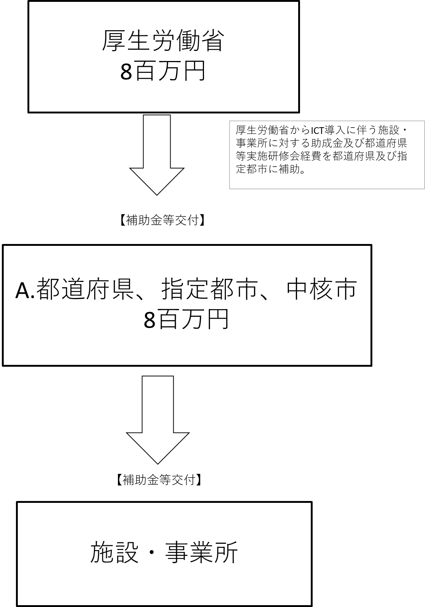
資金の流れ （資金の受け取り先が何を行っているかについて補足する） （単位：百万円）

費目・使途 （「資金の流れ」においてブロックごとに最大の金額が支出されている者について記載する。費目と使途の双方で実情が分かるように記載） |  |  |  | A. |  |  |  |  |  |  |  |  |  |  |  |  |  | B.
 |  |  |  | 費 目 |  |  |  |  | 使 途 |  |  |  |  |  |  | 金 額 (百万円） |  | 費 目 |  |  | 使 途 |  |  |  |  |  |  |  |  |  |  |  | 金 額 (百万円）
 |  |  |  | 補助金 |  |  |  |  | 障害福祉分野のICT導入モデル事業への財政支援 |  |  |  |  |  |  | 1
 |  |  |  | 計 |  |  |  |  |  |  |  |  |  |  |  | 1 |  | 計 |  |  |  |  |  |  |  |  |  |  |  |  |  |  | 0
費目・使途欄についてさらに記載が必要な場合はチェックの上【別紙2】に記載 |  |  |  |  |  |  |  |  |  |  |  |  |  |  |  |  |  |  |  |  |  |  |  |  | チェック

 | 支出先上位１０者リスト
 | A.
 |  | 支 出 先 |  |  |  |  | 法 人 番 号 |  |  |  |  | 業 務 概 要 |  |  |  | 支 出 額 （百万円） |  | 契約方式等 |  |  | 入札者数 （応募者数） |  |  |  | 落札率 |  |  |  | 一者応札・一者応募又は 競争性のない随意契約となった 理由及び改善策 （支出額10億円以上）
1 |  | 兵庫県 |  |  |  |  | 8000020280003 |  |  |  |  | 障害福祉分野のICT導入モデル事業 |  |  |  | 1 |  | 補助金等交付 |  |  | - |  |  |  | - |  |  |  | -
2 |  | 長崎県 |  |  |  |  | 4000020420000 |  |  |  |  | 障害福祉分野のICT導入モデル事業 |  |  |  | 1 |  | 補助金等交付 |  |  | - |  |  |  | - |  |  |  | -
3 |  | 松江市 |  |  |  |  | 3000020322016 |  |  |  |  | 障害福祉分野のICT導入モデル事業 |  |  |  | 1 |  | 補助金等交付 |  |  | - |  |  |  | - |  |  |  | -
4 |  | 福井県 |  |  |  |  | 4000020180009 |  |  |  |  | 障害福祉分野のICT導入モデル事業 |  |  |  | 1 |  | 補助金等交付 |  |  | - |  |  |  | - |  |  |  | -
5 |  | 高知県 |  |  |  |  | 5000020390003 |  |  |  |  | 障害福祉分野のICT導入モデル事業 |  |  |  | 1 |  | 補助金等交付 |  |  | - |  |  |  | - |  |  |  | -
6 |  | 島根県 |  |  |  |  | 1000020320005 |  |  |  |  | 障害福祉分野のICT導入モデル事業 |  |  |  | 1 |  | 補助金等交付 |  |  | - |  |  |  | - |  |  |  | -
7 |  | 徳島県 |  |  |  |  | 4000020360007 |  |  |  |  | 障害福祉分野のICT導入モデル事業 |  |  |  | 1 |  | 補助金等交付 |  |  | - |  |  |  | - |  |  |  | -
8 |  | 佐賀県 |  |  |  |  | 1000020410004 |  |  |  |  | 障害福祉分野のICT導入モデル事業 |  |  |  | 1 |  | 補助金等交付 |  |  | - |  |  |  | - |  |  |  | -
9 |  | 広島県 |  |  |  |  | 7000020340006 |  |  |  |  | 障害福祉分野のICT導入モデル事業 |  |  |  | 0 |  | 補助金等交付 |  |  | - |  |  |  | - |  |  |  | -
10 |  | 大阪市 |  |  |  |  | 6000020271004 |  |  |  |  | 障害福祉分野のICT導入モデル事業 |  |  |  | 0 |  | 補助金等交付 |  |  | - |  |  |  | - |  |  |  | -
支出先上位10者リスト欄についてさらに記載が必要な場合はチェックの上【別紙3】に記載 |  |  |  |  |  |  |  |  |  |  |  |  |  |  |  |  |  |  |  |  |  |  |  |  | チェック

